关系图
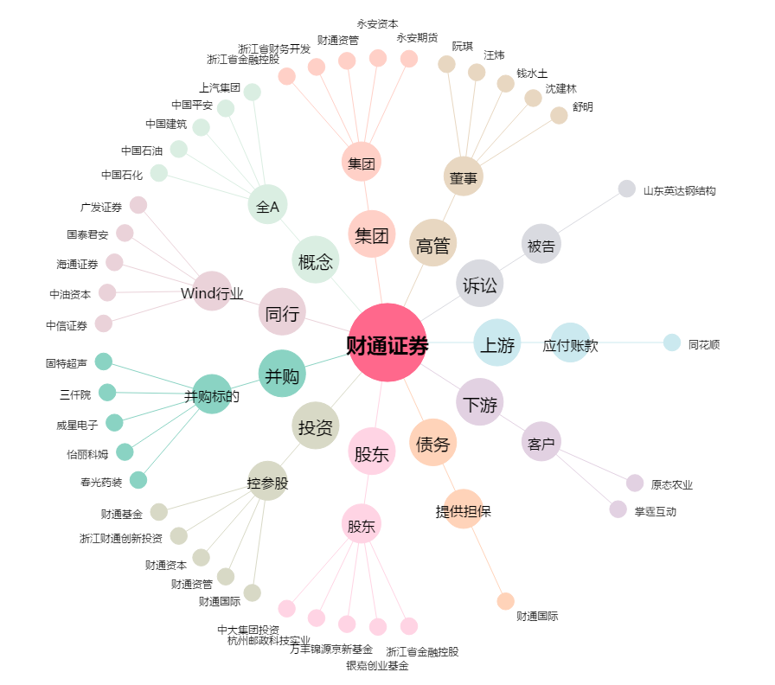
财通证券[601108.SH] - 关系概览图

